美国酷极kyjen益智玩具
KYJEN酷极产品报价单 Quote Sheet
产品编码 | 品名 | 类别 | 图片 | 规格 | 包装方式 | 批发价格 | 订货数 | 合计 | 建议零售价 | 特点
KYJ-138 | 麻将寻宝（新品） | 犬用 |  |  | 纸盒 | 87.5 |  |  | 159
KYJ-139 | 华容道（新品） | 犬用 |  |  | 纸盒 | 82 |  |  | 149
KYJ-140 | 摇头摆尾（新品） | 犬用 |  |  | 纸盒 | 71 |  |  | 129
KYJ-141 | 疯狂西瓜（新品） | 猫用 | 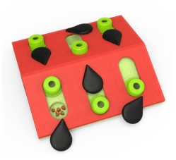 |  | 纸盒 | 60 |  |  | 109
KYJ-142 | 绿野仙踪（新品） | 猫用 |  |  | 纸盒 | 60 |  |  | 109
KYJ-143 | 拨云见日（新品） | 猫用 |  |  | 纸盒 | 71 |  |  | 129
KYJ-144 | Tiny粉色波浪慢食盆（新品） | 犬猫用 |  | PP材质（超小号） | 纸卡 | 16 |  |  | 29 | 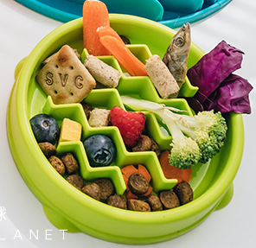
KYJ-145 | Tiny果绿色波浪慢食盆（新品） | 犬猫用 |  | PP材质（超小号） | 纸卡 | 16 |  |  | 29
KYJ-146 | Tiny薄荷绿色波浪慢食盆（新品） | 犬猫用 |  | PP材质（超小号） | 纸卡 | 16 |  |  | 29
KYJ-147 | Z字波浪慢食碗-S号（新品） | 犬用 | 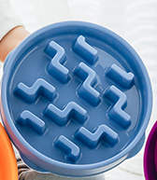 | PP材质 直径20CM | 纸卡 | 27 |  |  | 49 | 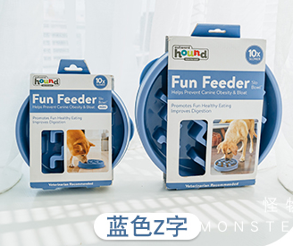
KYJ-148 | Z字波浪慢食碗-L号（新品） | 犬用 |  | PP材质 直径28CM | 纸卡 | 38 |  |  | 69
KYJ-126 | FilrerX饮水机-白色 | 犬猫用 | 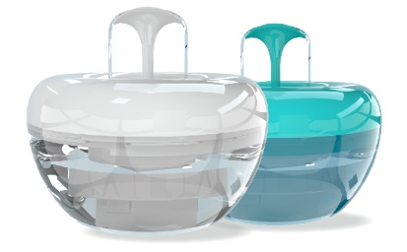 |  | NEW | 137 |  | 0 | 249 | 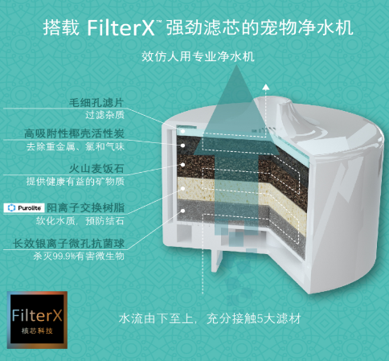
KYJ-127 | FilrerX饮水机-Tiffany色 | 犬猫用 |  |  | NEW | 137 |  | 0 | 249
KYJ-128 | FilrerX饮水机-滤芯 | 犬猫用 |  |  | NEW | 21.5 |  | 0 | 39
KYJ-01A | Paw Hide Game 巨爪藏珍(初级）(小号） | 狗玩具 | 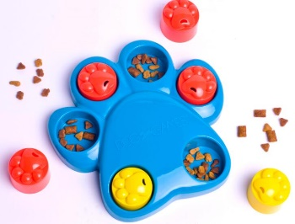 |  |  | 17 |  | 0 | 34 | 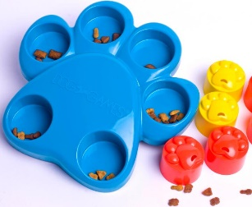
KYJ-02 | Star Spinner Game 星星旋风（中级） | 狗玩具 | 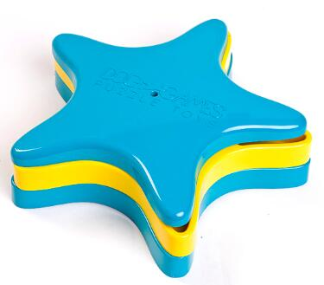 |  |  | 51 |  | 0 | 78 | 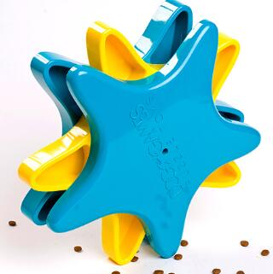 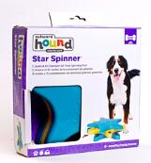
KYJ-03A | Treat Wheel Game 美食转盘（中级）（小号） | 狗玩具 | 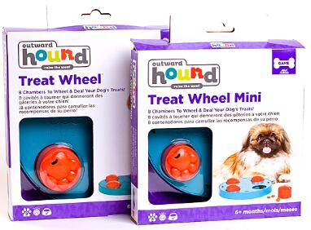 |  |  | 24.5 |  | 0 | 49 | 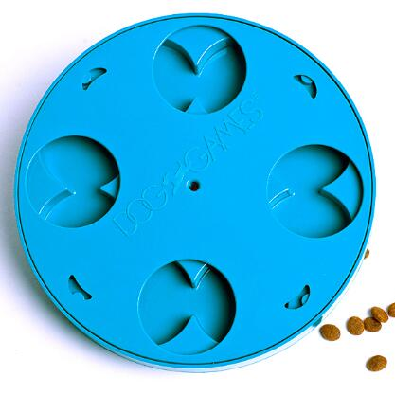
KYJ-07 | Dog Game Jigsaw Glider 滑块拼图（高级） | 狗玩具 | 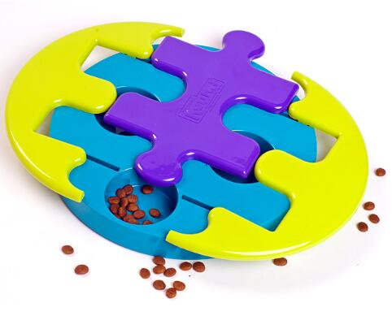 |  |  | 36 |  | 0 | 58 | 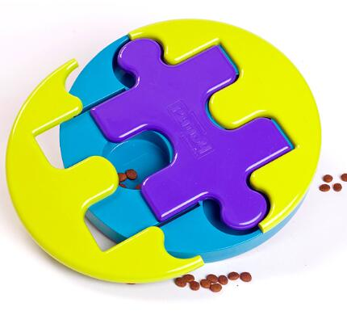
KYJ-08 | Dog Game Kibble Drop 火山寻宝（初级） | 狗玩具 | 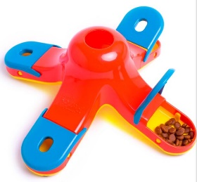 |  |  | 24.5 |  | 0 | 49 | 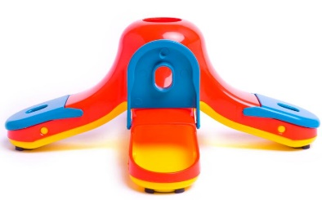
KYJ-11 | Slow Feeder Coral Orng 珊瑚/橘色-L | 慢食碗 | 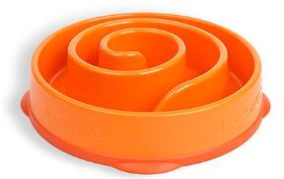 |  |  | 61 |  | 0 | 99 | 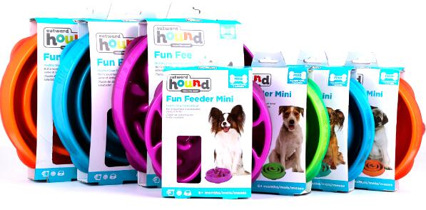 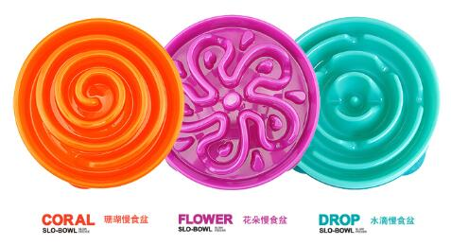
KYJ-12 | Slow Feeder Drop Teal水滴/青绿-L | 慢食碗 | 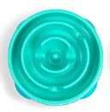 |  |  | 61 |  | 0 | 99
KYJ-13 | Slow Feeder Flower Prpl 花/紫色-L | 慢食碗 | 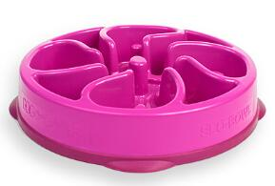 |  |  | 61 |  | 0 | 99
KYJ-15 | MINI珊瑚慢食盆-S（橙） | 慢食碗 |  |  |  | 41 |  | 0 | 69 | 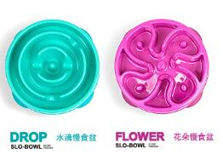 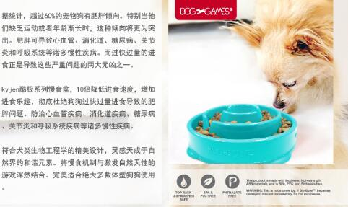
KYJ-16 | MINI水滴慢食盆-S | 慢食碗 |  |  |  | 41 |  | 0 | 69
KYJ-17 | MINI花朵慢食盆-S | 慢食碗 |  |  |  | 41 |  | 0 | 69
KYJ-21A | 酷极-发声-大网球-蓝色（三支装） | 狗玩具 | 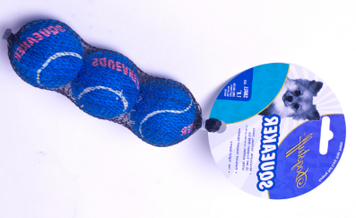 |  |  | 21.5 |  | 0 | 33 | 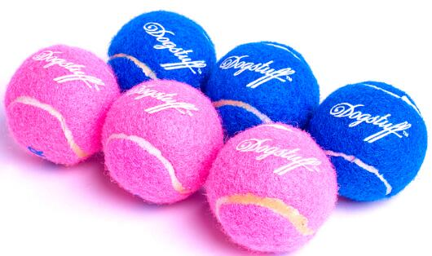
KYJ-21B | 酷极-发声-大网球-粉色（三支装） | 狗玩具 |  |  |  | 21.5 |  | 0 | 33
KYJ-36 | 发声小网球-粉色（三只装） | 狗玩具 |  |  |  | 15 |  | 0 | 29 | 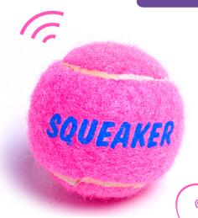
KYJ-37 | 发生小网球-蓝色（三只装） | 狗玩具 |  |  |  | 15 |  | 0 | 29
KYJ-42 | 扭扭棒(耐咬）(大号：长31CM） | 狗玩具 | 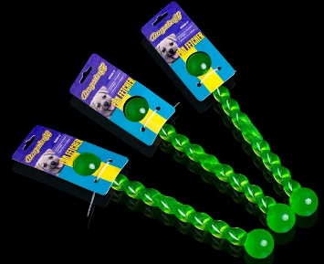 |  |  | 16.8 |  | 0 | 28 | 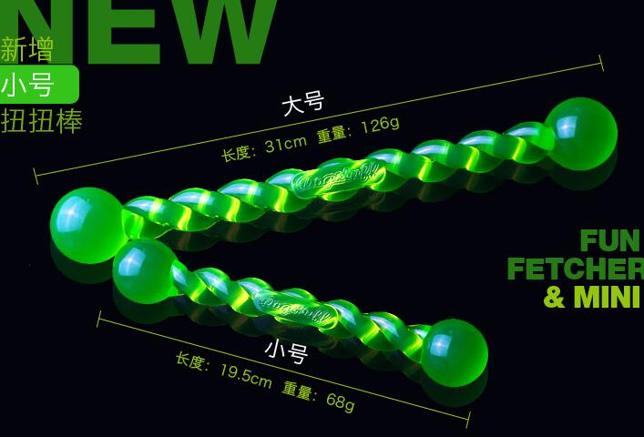 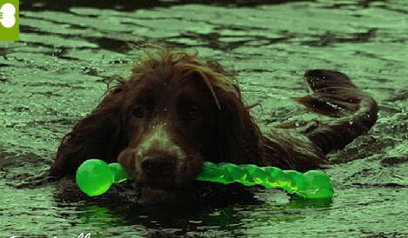
KYJ-43 | 扭扭棒(耐咬）（小号：长19.5CM） | 狗玩具 | 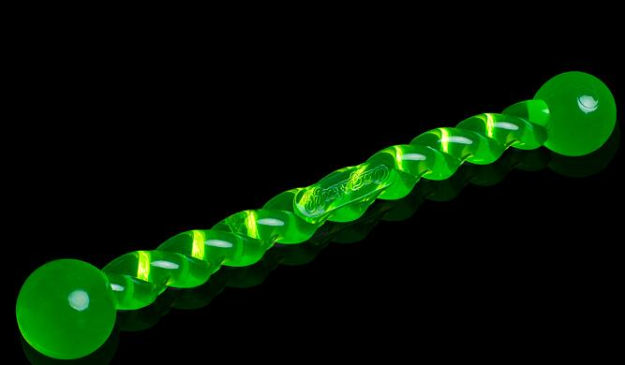 |  |  | 11.4 |  | 0 | 19
KYJ-44 | 飞盘（大号蓝色） | 狗玩具 | 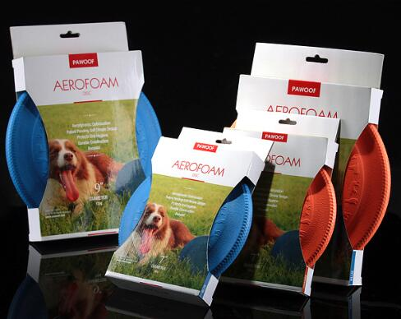 |  |  | 29.5 |  | 0 | 54 | 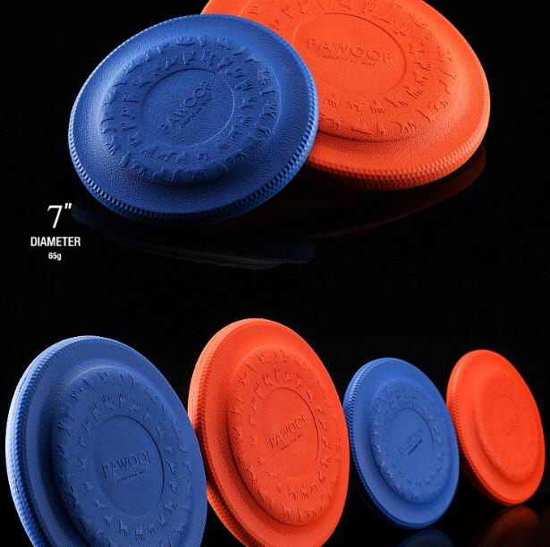
KYJ-45 | 飞盘（大号橙色） | 狗玩具 | 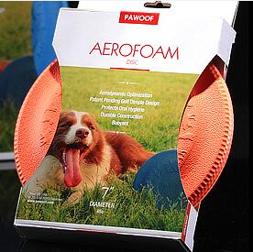 |  |  | 29.5 |  | 0 | 54
KYJ-46 | 飞盘（小号蓝色） | 狗玩具 |  |  |  | 27 |  | 0 | 49 | 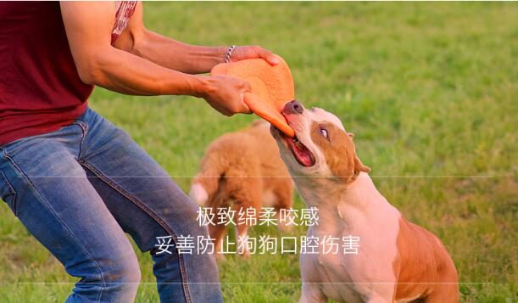
KYJ-47 | 飞盘（小号橙色） | 狗玩具 | 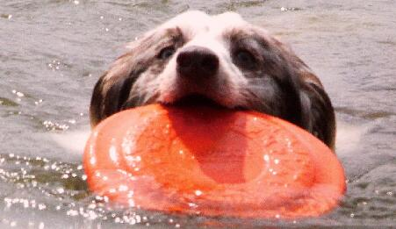 |  |  | 27 |  | 0 | 49
KYJ-48 | TPR狗碗大（蓝绿色） | 狗玩具 |  |  |  | 24.5 |  | 0 | 49 | 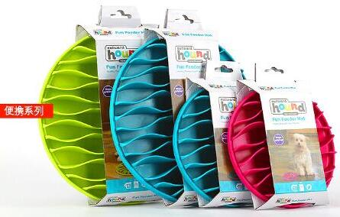
KYJ-49 | TPR狗碗大（荧光绿） | 狗玩具 |  |  |  | 24.5 |  | 0 | 49
KYJ-58 | 红色玲珑球 | 狗玩具 | 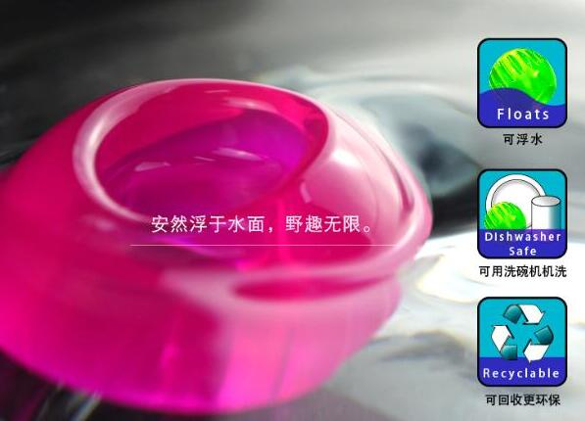 |  |  | 14.5 |  | 0 | 29
KYJ-63 | 胸背带-荧光绿-XL | 犬用 | 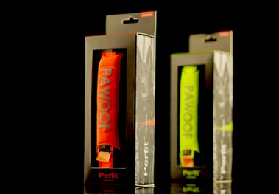 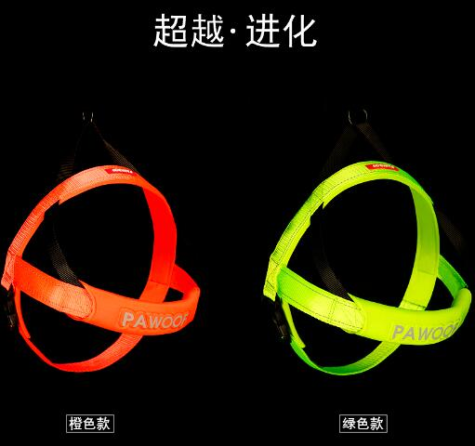 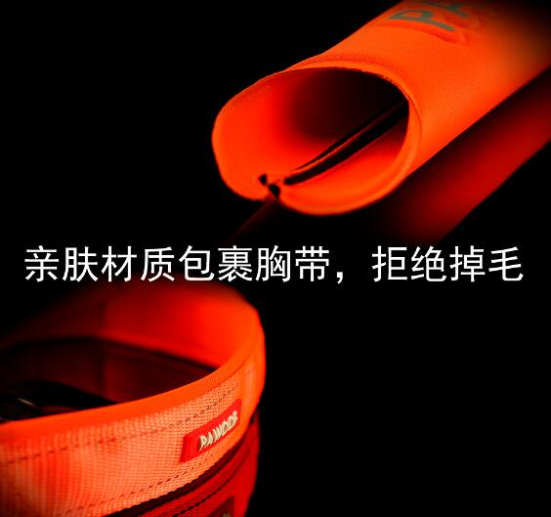 |  |  | 79.5 |  | 0 | 159 | 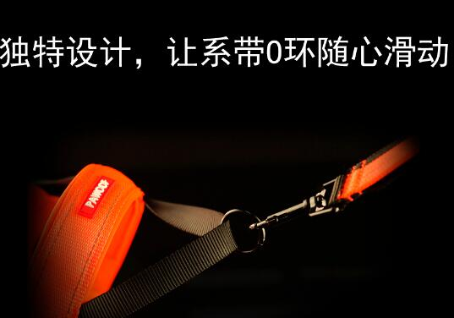 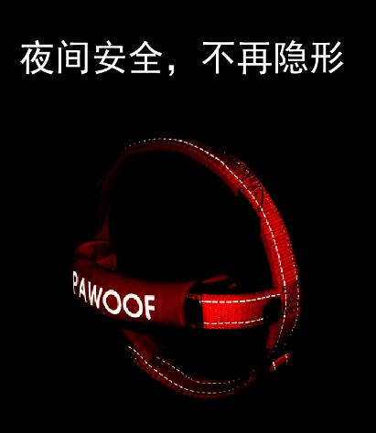
KYJ-64 | 胸背带-荧光橙-XL | 犬用 |  |  |  | 79.5 |  | 0 | 159
KYJ-65 | 胸背带-荧光绿-L | 犬用 |  |  |  | 69.5 |  | 0 | 139
KYJ-66 | 胸背带-荧光橙-L | 犬用 |  |  |  | 69.5 |  | 0 | 139
KYJ-67 | 胸背带-荧光绿-M | 犬用 |  |  |  | 59.5 |  | 0 | 119
KYJ-68 | 胸背带-荧光橙-M | 犬用 |  |  |  | 59.5 |  | 0 | 119
KYJ-69 | 胸背带-荧光绿-S | 犬用 |  |  |  | 54.5 |  | 0 | 109
KYJ-70 | 胸背带-荧光橙-S | 犬用 |  |  |  | 54.5 |  | 0 | 109
KYJ-71 | 胸背带-荧光绿-XS | 犬用 |  |  |  | 49.5 |  | 0 | 99
KYJ-72 | 胸背带-荧光橙-XS | 犬用 |  |  |  | 49.5 |  | 0 | 99
KYJ-73 | 牵引-宽25MM-长180CM-荧光绿（带腰带+前端防咬功能） | 中大犬用 | 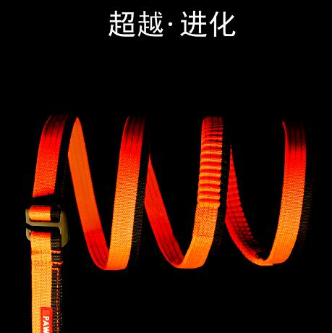 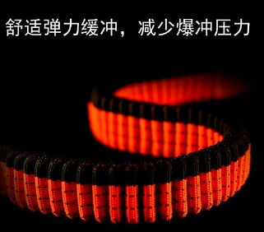 |  |  | 79.5 |  | 0 | 159 | 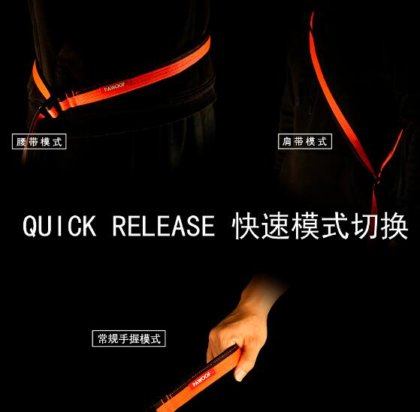 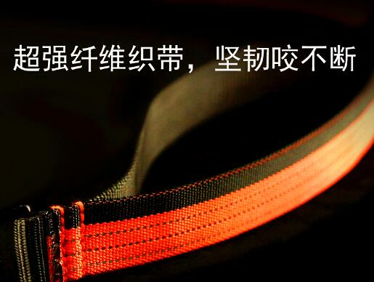
KYJ-74 | 牵引-宽25MM-长180CM-荧光橙（带腰带+前端防咬功能） | 中大犬用 |  |  |  | 79.5 |  | 0 | 159
KYJ-75 | 牵引-宽15MM-长180CM-荧光绿（带腰带+前端防咬功能） | 小犬用 |  |  |  | 49.5 |  | 0 | 99
KYJ-76 | 牵引-宽15MM-长180CM-荧光橙（带腰带+前端防咬功能） | 小犬用 |  |  |  | 49.5 |  | 0 | 99
KYJ-79 | 牵引-蓝色基础款-宽20MM-长120CM | 犬用 |  |  |  | 19.5 |  | 0 | 39
KYJ-80 | 牵引-蓝色基础款-宽13MM-长120CM | 犬用 |  |  |  | 14.5 |  | 0 | 29
KYJ-81 | 九珍披萨 | 狗玩具 | 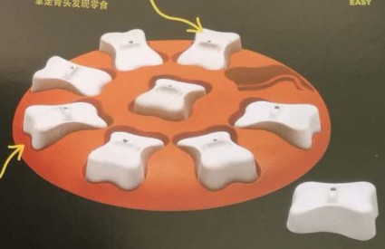 |  |  | 34.5 |  |  | 69
KYJ-81A | 九珍披萨（新色） | 狗玩具 | 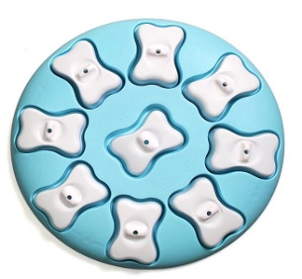 |  |  | 34.5 |  |  | 69
KYJ-82 | 龙卷风暴 | 狗玩具 | 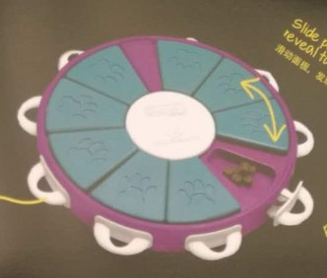 |  |  | 69.5 |  |  | 139
KYJ-83 | 骨头旋风 | 狗玩具 |  |  |  | 54.5 |  |  | 109
KYJ-83A | 骨头旋风（新色） | 狗玩具 |  |  |  | 54.5 |  |  | 109
KYJ-84 | 狗狗娱乐场 | 狗玩具 |  |  |  | 64.5 |  |  | 129
KYJ-85 | 迷之飞碟 | 狗玩具 |  |  |  | 39.5 |  |  | 79
KYJ-86 | 巨石阵 | 狗玩具 |  |  |  | 39.5 |  |  | 79
KYJ-86A | 巨石阵（新色） | 狗玩具 |  |  |  | 39.5 |  |  | 79
KYJ-87 | 移动宝盒 | 狗玩具 |  |  |  | 54.5 |  |  | 109
KYJ-88 | 七连环 | 狗玩具 |  |  |  | 59.5 |  |  | 119
KYJ-88A | 七连环（新色） | 狗玩具 |  |  |  | 59.5 |  |  | 119
KYJ-89 | 九连环 | 狗玩具 |  |  |  | 69.5 |  |  | 139
KYJ-89A | 九连环（新色） | 狗玩具 |  |  |  | 69.5 |  |  | 139
KYJ-90 | 扭扭棒-蓝色(新品）--S号 | 狗玩具 |  |  |  | 11.4 |  |  | 19
KYJ-91 | 扭扭棒-蓝色(新品）--L号 | 狗玩具 |  |  |  | 16.8 |  |  | 28
KYJ-92 | 扭扭棒-玫红色(新品）--S号 | 狗玩具 |  |  |  | 11.4 |  |  | 19
KYJ-93 | 扭扭棒-玫红色(新品）--L号 | 狗玩具 |  |  |  | 16.8 |  |  | 28
KYJ-94 | 扭扭棒-夜光版(新品）--S号 | 狗玩具 |  |  |  | 11.4 |  |  | 19
KYJ-95 | 扭扭棒-夜光版(新品）--L号 | 狗玩具 |  |  |  | 16.8 |  |  | 28
合计 |  |  |  |  |  |  |  | 0

